상품제안서
에코라이프 3in1 쓰리스타 손톱깍이+키링+오프너 | 상품코드: F27775

 |  |  |  |  |  |  | 02-412-0044 | www.easy1.co.kr
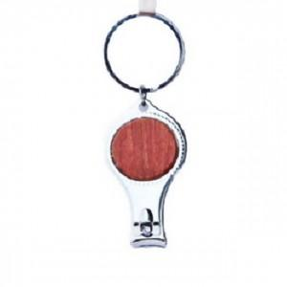

【상세/제작정보】 | 기본수량 미만 인쇄시 비용 추가.

【인쇄/포장옵션】 | 실크 / 포장불가능

【공급단가】 | 수량 | 300~ | 500~ | 1,000~ | 3,000~ | 5,000~
*VAT별도 | 양면인쇄 | 2,880원 | 2,830원 | 2,760원 | 2,710원 | 2,640원

【상품 URL】 | https://dev.easy1.co.kr:443/src/goods_detail.php?gdno=27775

